Sheet1
画面仕様書 |  |  | システム名称 |  |  | サブシステム名称 |  |  |  | クラス番号
 |  |  |  |  |  |  |  |  |  | 2B13SN
名称 | 入荷待ち一覧 |  | 販売管理システムシステム |  |  | 販売管理システム |  |  |  | 氏名
 |  |  |  |  |  |  |  |  |  | 中尾圭佑
 |  |  |  |  |  |  | 画面詳細

 |  |  |  |  |  |  | フォーム名 |  | ArrivalListForm
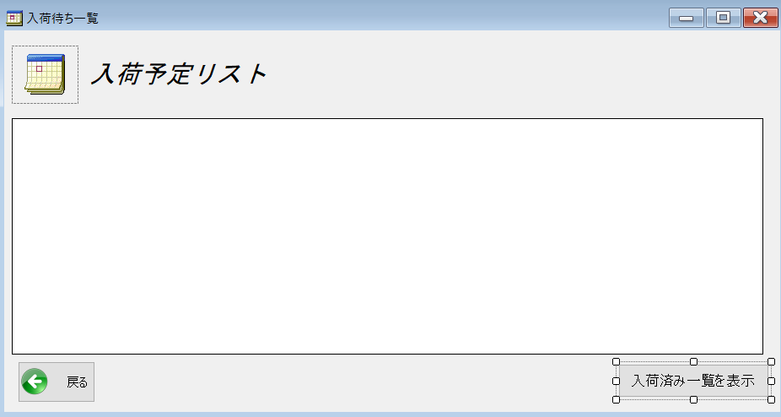
 |  |  |  |  |  |  | 画面サイズ |  | 938,499

 |  |  |  |  |  |  | 背景色 |  | 規定値

 |  |  |  |  |  |  | 文字種類 |  | MS UI Gothic

 |  |  |  |  |  |  | 文字サイズ |  | 9

 |  |  |  |  |  |  | 文字色 |  | 黒

 |  |  |  |  |  |  | 注意事項

 | 名称 | 使用コントロール | Caption | 初期値 | 必須入力 | TAB順 | 桁制限 | その他
1 | pictureBox_1 | pictureBox |  |  |  | 1
2 | lbl_1 | label |  |  |  | 2
3 | button1 | button | 戻る |  |  | 4
4 | button2 | button | 入荷済み一覧を表示 |  |  | 5
5 | dataGridView1 | dataGridView |  |  |  | 3
6
7
8
9
10
11
12
13
14
15
16
17
18
19
20
21
22
23
24
25
26
27
28
29
30

その他

 | 戻るボタンでメニュー画面に戻る 入荷済み一覧を表示ボタンで入荷済みリストを表示

